機械装置
<参考様式１７> |  |  |  |  |  |  | <参考様式１７>
 |  |  |  | 機械装置等 |  |  |  |  |  | 機械装置等
 |  | ユーザーページ |  |  |  |  |  |  | 管理画面
 | 納品後もしくは据付後の機械装置等の画像データを添付してください。（複数ページとなっても構いません。） |  |  |  |  |  |  | 納品後もしくは据付後の機械装置等の画像データを添付してください。（複数ページとなっても構いません。）

 |  |  | https://www.juku.st/ca

 |  | TOPページ 学習塾の正社員・転職情報 |  |  |  | 職種選択 ー 塾講師・家庭教師含めた豊富な選択軸 |  |  | 管理画面 － 教室一覧ページ |  |  | 管理画面 ー 求人編集ページ 様々なキャリアに対応可能
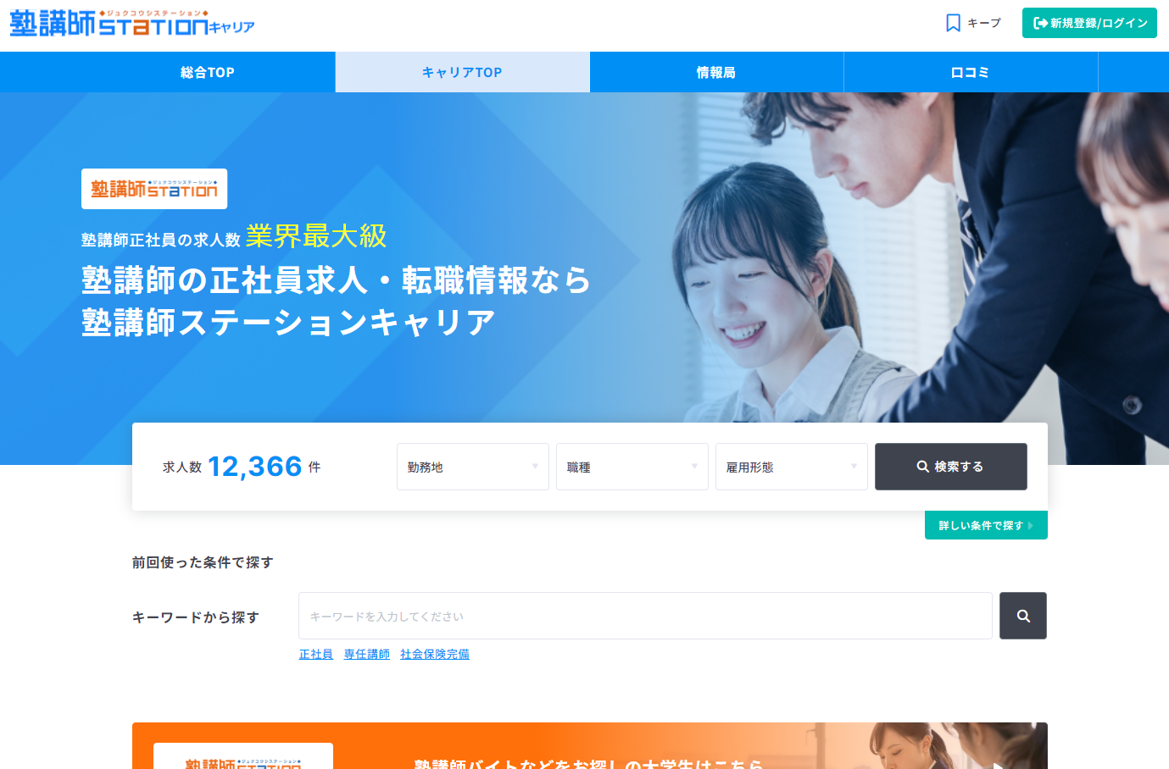
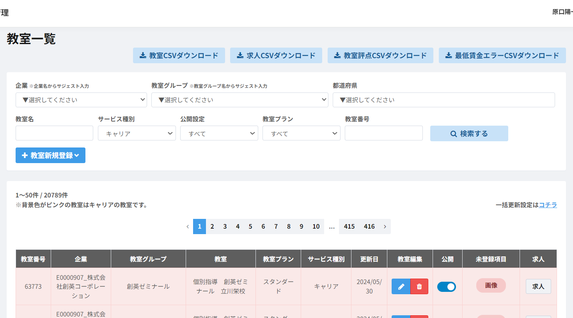
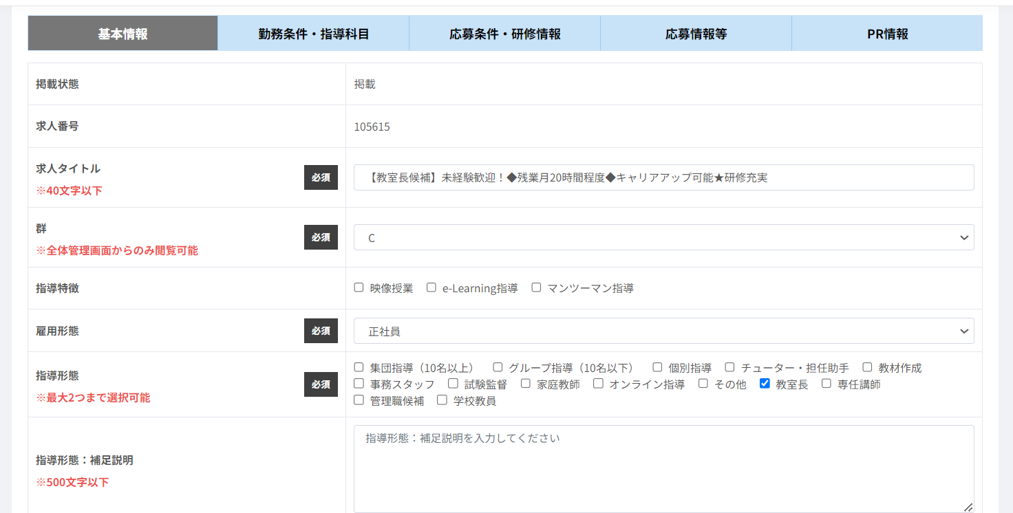

 |  |  |  |  |  | 「事業再構築」の記載 |  |  |  |  | 「事業再構築」の記載

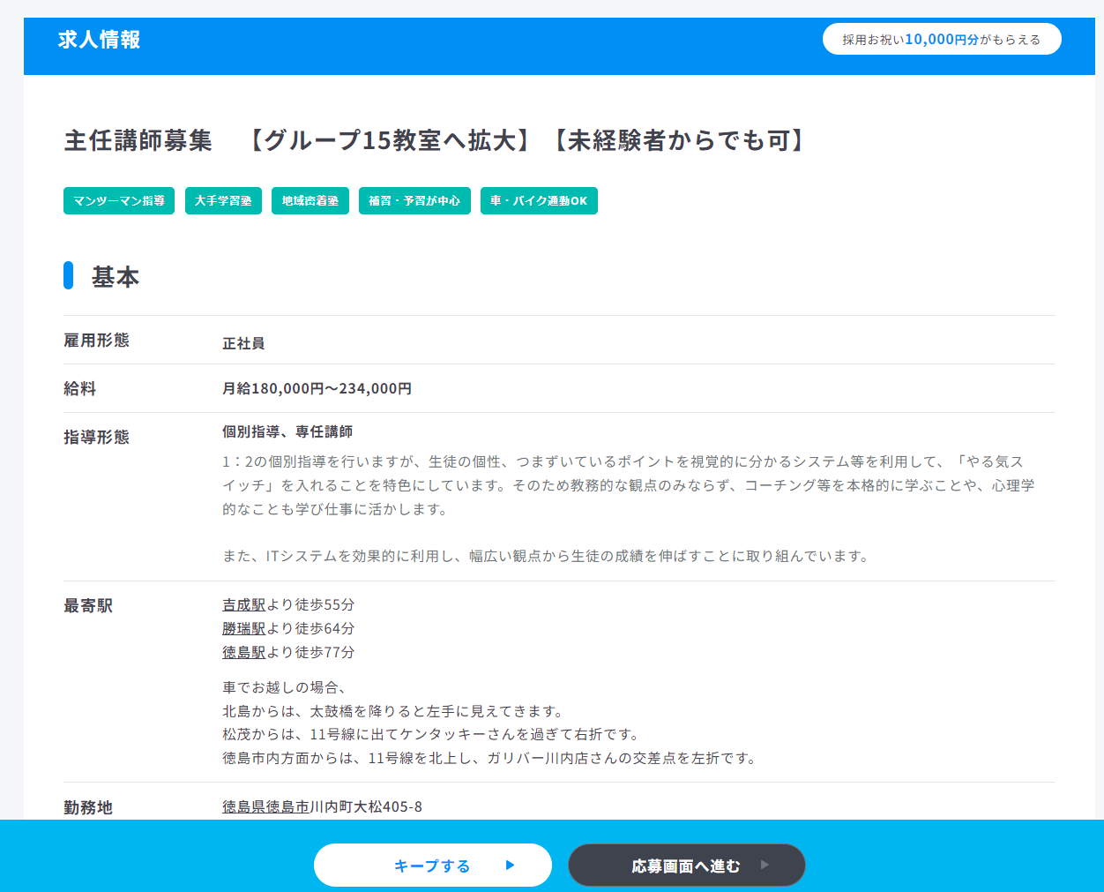
 |  | 検索画面 ー 検索軸ごとに絞り込める検索画面 |  |  |  | 求人画面 ー 学習塾の正社員専門の求人画面 |  |  | 管理画面 ー スポットバイト等の新しいサービスにも対応 |  |  | 管理画面 － ニーズに合わせた課金形態を用意
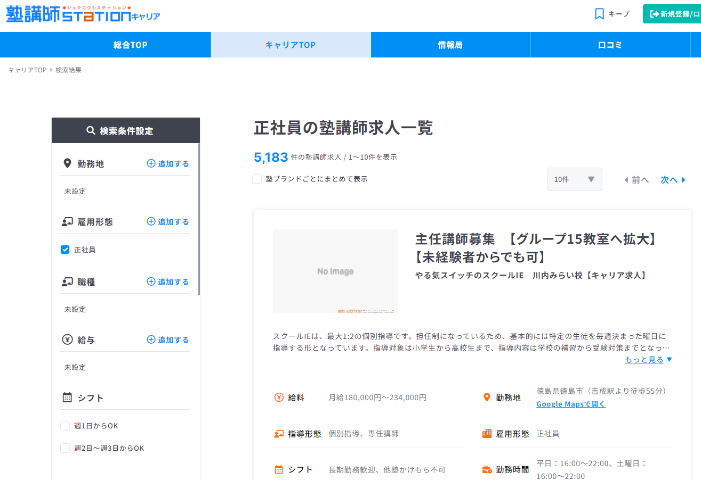
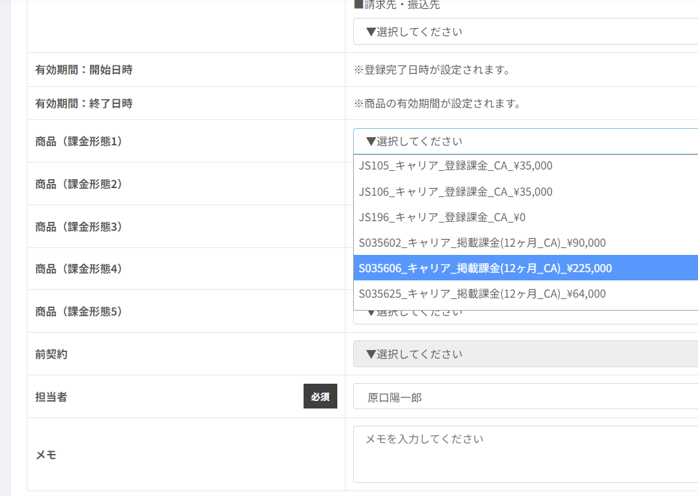
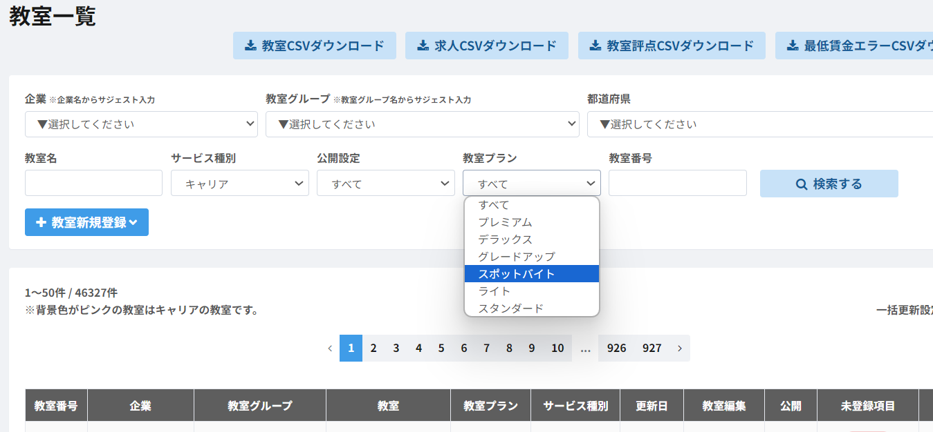

 | 管理No |  | 機-1 |  | 機械装置名 | 塾講師ステーション キャリア

 | 受付番号 |  | R2138U00509 |  | 事業者名 | 株式会社トモノカイ

